关系图
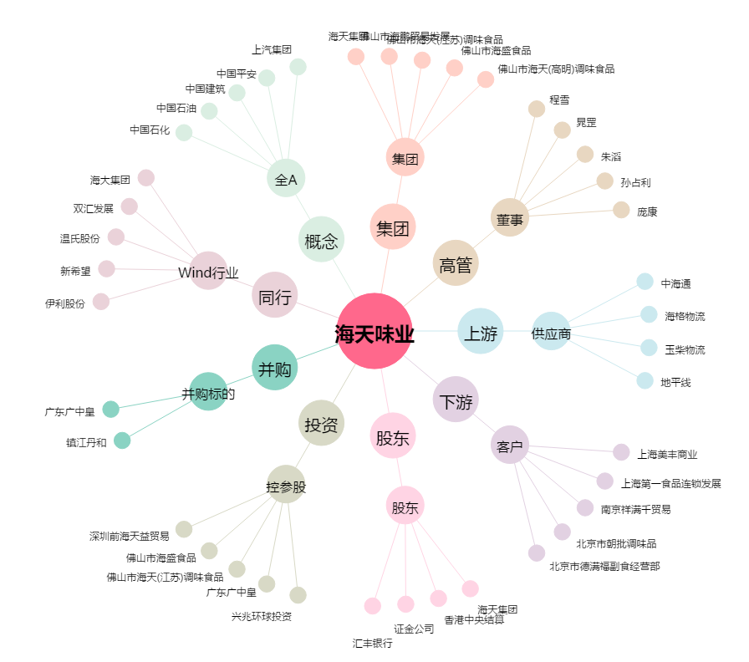
海天味业[603288.SH] - 关系概览图

